サロマ湖G
出走ガイド(個別版)

 |  |  |  |  | AJ北海道

 | ※出走ガイドには、全イベントに共通の「共通版」と各イベント毎の「個別版」の2種類があります。 「共通版」も併せてご参照ください。

■イベントの概要

 | イベント名 | BRM921北海道200kmサロマ湖
 | 種目 | ACP公認200km
 | 主催者 | 一般社団法人オダックス・ジャパン北海道
 | 開催年月日 | 2024年9月21日(土)
 | 受付・スタート・ゴール | 名 称 | 北見市自然休養村センター
 |  | 所在地 | 北海道北見市若松６５１
 |  | 参 考 | https://kitamikousya.jp/kyuyouson_center/
 | 出走日時 | 2024年9月21日(土) 7:00
 | 認定制限日時 | 2023年9月21日(土) 20:30
 | 制限時間 | 13時間30分
 | コース | 北見市～網走市～佐呂間町～北見市

 | 実施担当 | 細谷和幸
 | 運営スタッフ | 長勢直美

 | 出走ガイド(共通版) | https://ajhokkaido.jp/brevets.html
 | 出走ガイド(個別版) | 当資料
 | キューシート | 開催情報ページにリンクを掲載します。
 | コースマップ | 概略は開催情報ページのコース図を、詳細は下記Ride With GPSデータを参照ください。
 | Ride With GPSデータ | https://ridewithgps.com/routes/45124721

■受付・スタートについて

 | 受付場所 | 建物出入口付近を予定
 | 駐車場 | 建物に向かって左側に駐車してください。
 |  | 受付開始時間 |  | 6:30
 | 受付 | 当日配布 |  | ブルベカード
 |  | 同意書 |  | 受付の指定用紙にサインしてください。 (同意書の持参は不要です) 各自持参のボールペンを使用してください。
 | ブリーフィング | 6:45:00
 | 安全装備の確認 | 6:50:00 |  | 安全装備の確認をします。スタッフからブルべカードへ出走確認サインを受けてください。
 |  |  |  | 前照灯1つ・尾灯1つ
 |  |  |  | 反射ベスト・ベル・ヘルメット
 | スタート | 7:00:00 |  | スタッフの合図に従ってスタートしてください
 |  | ※スタート受付時間は7:30までです。この時刻までにブルベカードを受け取り、スタートを完了してください。

 | 荷物預かり | 荷物の預かりはいたしません

■DNS連絡

 | ・DNSの場合はDNS連絡フォームより連絡してください。 自動返信メールが送付されます。
 | DNS連絡フォーム | https://forms.gle/Rb8AAdT2LzhGBRQQ8

■PC・通過チェックについて

 | PCでは買い物をしてレシートを取得してください。レシートによりチェック確認します。
 |  | PC1 | セブンイレブン常呂南町店 (※ゴミ箱は設置されていません)

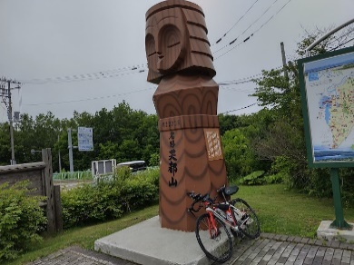
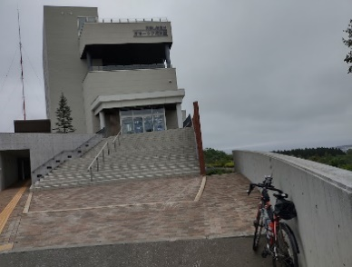
 | 通過チェックは写真での通過確認とします。 以下の撮影例を参考に、自転車とセットにして撮影してください。
 | View-C1 オホーツク流氷館

 | View-C2 能取岬

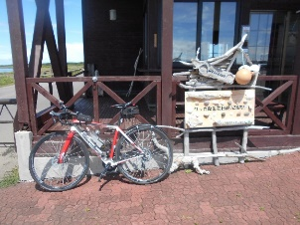
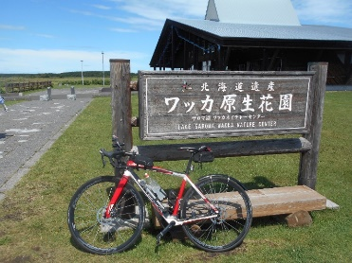
 | View-C3 ワッカ原生花園

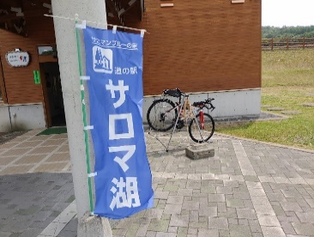
 | View-C4 道の駅サロマ湖

 | ※チェックポイントのオープン・クローズ時刻に関して、2024年1月のACPのBRM規定に改定により、時刻内通過を認定の条件とはしないこととなりました。 以下参照
 | https://www.audax-japan.org/acp-brm-rule-jan2024/
 | Article 10: （スタート・フィニッシュを除く）チェックポイントのオープン・クローズ時刻は走者が時間内に完走するためのガイドとなるものであり、時刻内通過が認定の条件ではない（ではなくなった）。（BRM/AJ規定の第10条に対応）

■ゴールについて

 | 受付場所 | 建物内出入口付近を予定
 | ゴール受付 | ・入口に発券機を設置します。指定のキーを押すと受付時刻が印字されたレシートが出てきますので取得してください。受付時刻をもってゴール到達時刻とします。 ・担当スタッフにブルベカードを手渡し、各PCで取得したレシートと撮影した画像を提示してください。 ・スタッフによるチェック確認ののち、ブルべカードに完走者サインと完走タイムを記入してください。最後にカードを回収します。 |  |  | 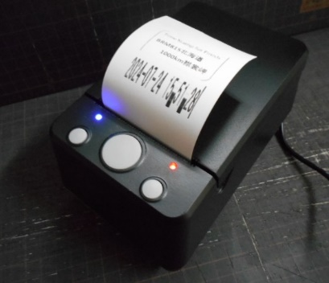

■メダルの購入

 | ・完走者はACP発行の完走認定メダルを購入できます。代金は1,000円になります。 (メダルをその場でお渡しできない場合は、後日ブルベカードと同封してお送りします)

■DNFの場合

 | DNFの場合、下記へメール送付してください。 ・メールアドレス：ajhhosoya+dnf@gmail.com 右のQRコードも利用できます。 ・件名 ：DNF北見ブルベ ・本文 ：名前、DNFの場所、DNFの事由。 ※送信が成功した場合、自動返信メールが返送されます。 ・ブルベカードにもDNF連絡用のQRコードを記載します。 ・メール送付ができない場合は、ブルベカードに記載のスタッフ電話番号に連絡してください。
 | 主催者による回収車両等のサポートはいたしません。

■注意事項

 | ・PC1のセブン-イレブン常呂南町店にはゴミ箱が設置されていません。
 | あらかじめ、心づもりをしていてください。

 | ・夕方以降は急激に気温が低下することも予想されます。十分な防寒準備を心掛けてください。

 | ・自然休養村センターでは、当イベントには関わらない一般の方々が館内を利用いたします。
 | 節度ある行動を心掛けてください

北見300G
出走ガイド(個別版)

 |  |  |  |  | ＡＪ北海道

 | ※出走ガイドには、全イベントに共通の「共通版」と各イベント毎の「個別版」の2種類があります。 「共通版」も併せてご参照ください。

■イベントの概要

 | イベント名 | BRM922北海道300km北見
 | 種目 | ACP公認300km
 | 主催者 | 一般社団法人オダックス・ジャパン北海道
 | 開催年月日 | 2024年9月22日(日)
 | 受付・スタート・ゴール | 名 称 | 北見市自然休養村センター
 |  | 所在地 | 北海道北見市若松６５１
 |  | 参 考 | https://kousya.sakura.ne.jp/hp/?page_id=12
 | 出走日時 | 2024年9月22日(日) 6:00
 | 認定制限日時 | 2024年9月23日(月) 2:00
 | 制限時間 | 20時間
 | コース | 北見市～釧路市阿寒～弟子屈町～中標津町～網走市～北見市

 | 実施担当 | 細谷和幸
 | 運営スタッフ | 長勢直美

 | 出走ガイド(共通版) | https://ajhokkaido.jp/brevets.html
 | 出走ガイド(個別版) | 当資料
 | キューシート | 開催情報ページにリンクを掲載します。開催日の約２週間前までに公開します。
 | コースマップ | 概略は開催情報ページのコース図を、詳細は下記Ride With GPSデータを参照ください。
 | Ride With GPSデータ | https://ridewithgps.com/routes/45124725

■受付・スタートについて

 | 受付場所 | 建物出入口付近を予定
 | 駐車場 | 建物に向かって左側に駐車してください。
 |  | 受付開始時間 |  | 5:30
 | 受付 | 当日配布 |  | ブルベカード
 |  | 同意書 |  | 受付の指定用紙にサインしてください。 (同意書の持参は不要です) 各自持参のボールペンを使用してください。
 | ブリーフィング | 5:45:00
 | 安全装備の確認 | 5:50:00 |  | 安全装備の確認をします。スタッフからブルべカードへ出走確認サインを受けてください。
 |  |  |  | 前照灯2つ・尾灯1つ
 |  |  |  | 反射ベスト・ベル・ヘルメット
 | スタート | 6:00:00 |  | スタッフの合図に従ってスタートしてください
 |  | ※スタート受付時間は6:30までです。この時刻までにブルベカードを受け取り、スタートを完了してください。

 | 荷物預かり | 荷物の預かりはいたしません

■DNS連絡

 | ・DNSの場合はDNS連絡フォームより連絡してください。 自動返信メールが送付されます。
 | DNS連絡フォーム | https://forms.gle/Rb8AAdT2LzhGBRQQ8

■PC・通過チェックについて

 | 各PCでは買い物をしてレシートを取得してください。レシートによりチェック確認します。
 |  | PC1 | セブンイレブン阿寒湖温泉店
 |  | PC2 | セイコーマート計根別店
 |  | PC3 | ローソン網走大曲店

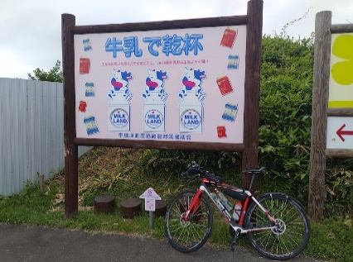
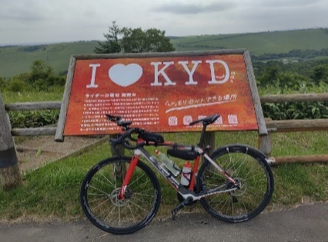
 | 通過チェックは写真での通過確認とします。 以下の撮影例を参考に、自転車とセットにして撮影してください。
 | View-C1 開陽台

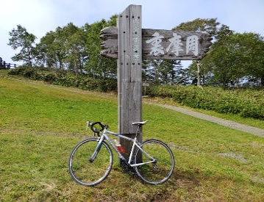
 | View-C2 裏摩周展望台

 | ※チェックポイントのオープン・クローズ時刻に関して、2024年1月のACPのBRM規定に改定により、時刻内通過を認定の条件とはしないこととなりました。 以下参照
 | https://www.audax-japan.org/acp-brm-rule-jan2024/
 | Article 10: （スタート・フィニッシュを除く）チェックポイントのオープン・クローズ時刻は走者が時間内に完走するためのガイドとなるものであり、時刻内通過が認定の条件ではない（ではなくなった）。（BRM/AJ規定の第10条に対応）

■ゴールについて

 | 受付場所 | 建物内出入口付近を予定
 | ゴール受付 | ・入口に発券機を設置します。指定のキーを押すと受付時刻が印字されたレシートが出てきますので取得してください。受付時刻をもってゴール到達時刻とします。 ・担当スタッフにブルベカードを手渡し、各PCで取得したレシートと撮影した画像を提示してください。 ・スタッフによるチェック確認ののち、ブルべカードに完走者サインと完走タイムを記入してください。最後にカードを回収します。

■メダルの購入

 | ・完走者はACP発行の完走認定メダルを購入できます。代金は1,000円になります。 (メダルをその場でお渡しできない場合は、後日ブルベカードと同封してお送りします)

■DNFの場合

 | DNFの場合、下記へメール送付してください。 ・メールアドレス：ajhhosoya+dnf@gmail.com 右のQRコードも利用できます。 ・件名 ：DNF北見ブルベ ・本文 ：名前、DNFの場所、DNFの事由。 ※送信が成功した場合、自動返信メールが返送されます。 ・ブルベカードにもDNF連絡用のQRコードを記載します。 ・メール送付ができない場合は、ブルベカードに記載のスタッフ電話番号に連絡してください。
 | 主催者による回収車両等のサポートはいたしません。

■注意事項

 | ・夕方以降は急激に気温が低下することも予想されます。十分な防寒準備を心掛けてください。

 | ・自然休養村センターでは、当イベントには関わらない一般の方々が館内を利用いたします。
 | 節度ある行動を心掛けてください

